手順書
操作手順書 |  |  |  |  | 作成日時：2019/10/15-18:06:45

 | １．操作環境

 |  |  | シナリオファイル名 | C:\Users\Administrator\Desktop\動作確認手順\入金消込日記帳(外貨).winsnr

 | ２．操作手順

 |  | ２．１．シナリオ：入金消込日記帳(外貨)
 |  |  | ２．１．１． [入金消込日記帳（外貨） ]ウィンドウ |  |  | 確認日 | 結果
 |  |  | 画面 | 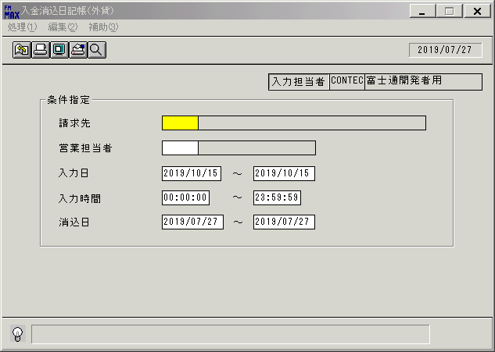
 |  |  | 操作内容 | 「入金消込日記帳（外貨） 」ウィンドウを初期表示します。

 |  |  | ２．１．２． [入金消込日記帳（外貨） ]ウィンドウ |  |  | 確認日 | 結果
 |  |  | 画面 | 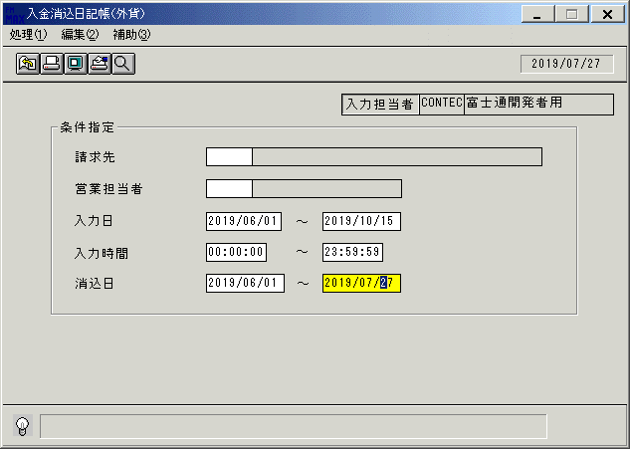
 |  |  | 操作内容 | 「入力日」と「消込日」を変更し、「画面表示」ボタンをクリックします。

 |  |  | ２．１．３． [デスクトップ]ウィンドウ - [入金消込日記帳（外貨）･ﾚﾎﾟｰﾄ ]ウィンドウ |  |  | 確認日 | 結果
 |  |  | 画面 | 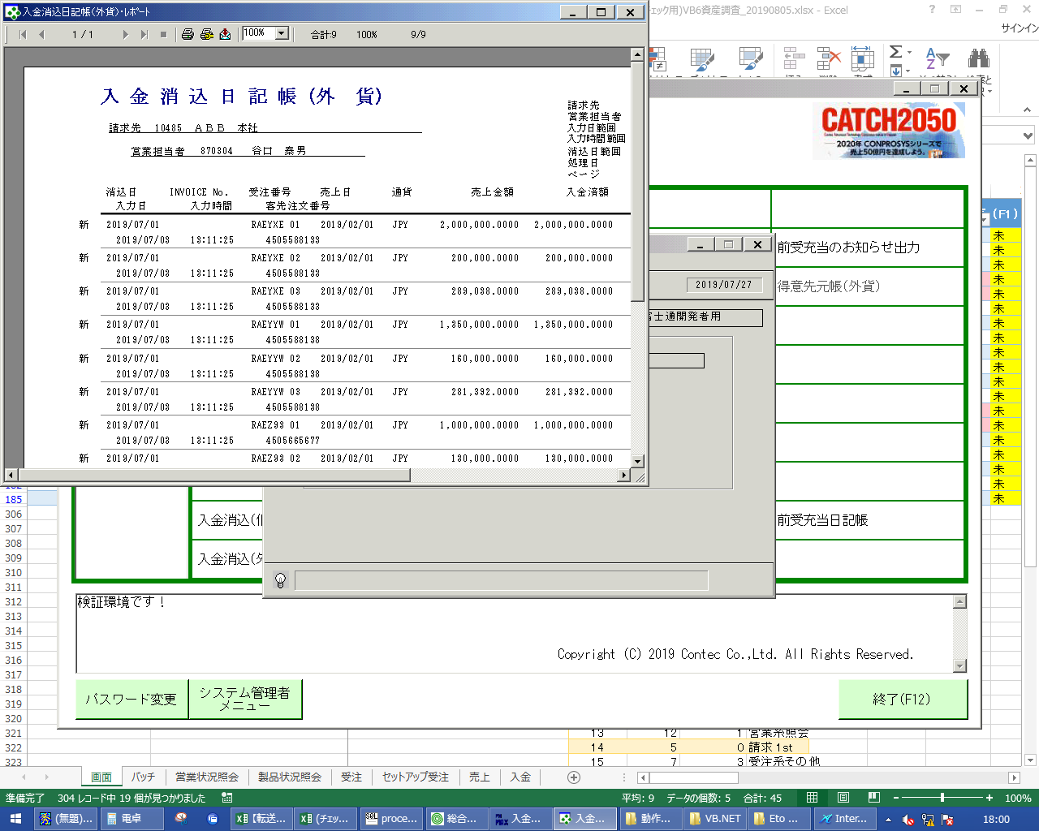
 |  |  | 操作内容 | 最大化します。

 |  |  | ２．１．４． [デスクトップ]ウィンドウ - [入金消込日記帳（外貨）･ﾚﾎﾟｰﾄ ]ウィンドウ |  |  | 確認日 | 結果
 |  |  | 画面 | 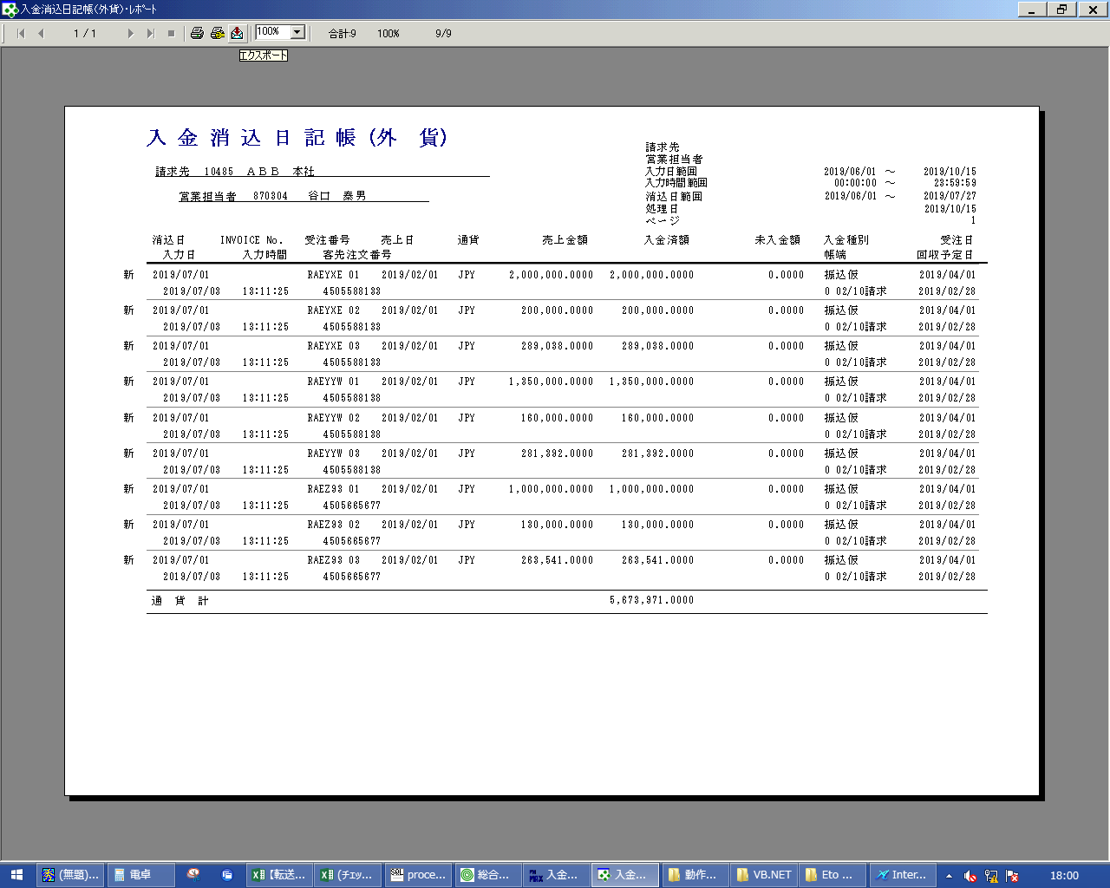
 |  |  | 操作内容 | 「エクスポート」ボタンをクリックします。

 |  |  | ２．１．５． [デスクトップ]ウィンドウ - [エクスポート ]ウィンドウ |  |  | 確認日 | 結果
 |  |  | 画面 | 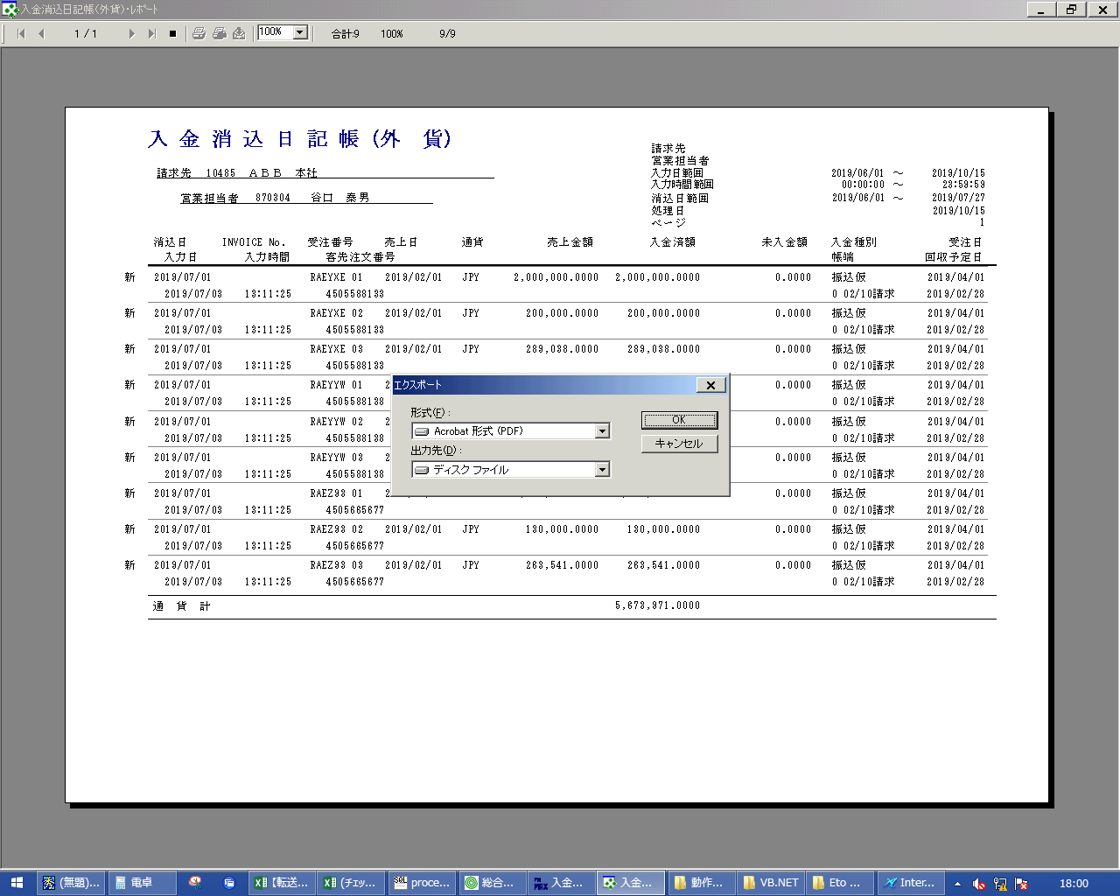
 |  |  | 操作内容 | 「OK」ボタンをクリックします。

 |  |  | ２．１．６． [デスクトップ]ウィンドウ - [エクスポート オプション ]ウィンドウ |  |  | 確認日 | 結果
 |  |  | 画面 | 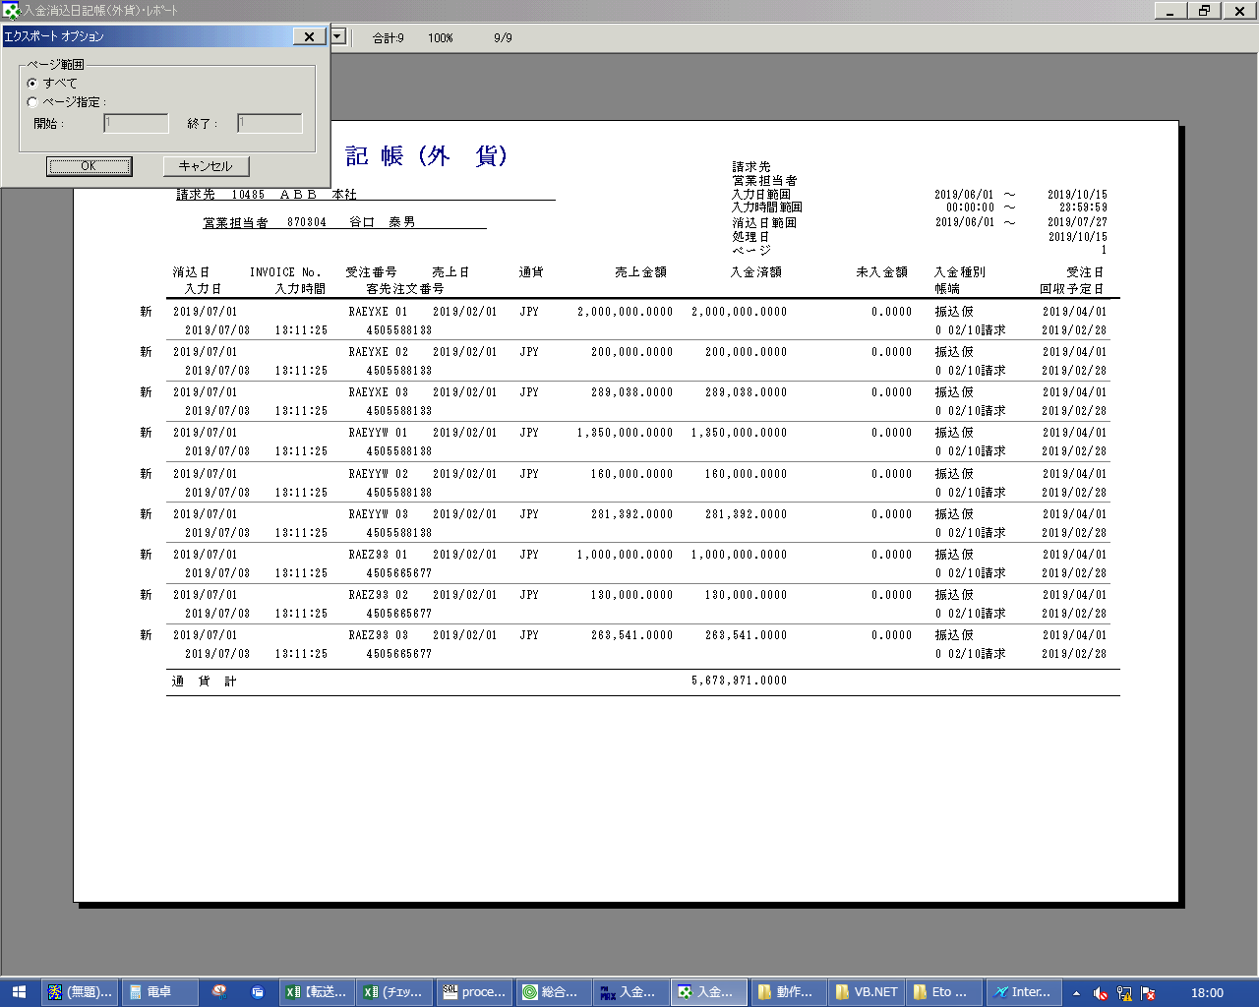
 |  |  | 操作内容 | 「OK」ボタンをクリックします。

 |  |  | ２．１．７． [デスクトップ]ウィンドウ - [エクスポート ファイルの選択 ]ウィンドウ |  |  | 確認日 | 結果
 |  |  | 画面 | 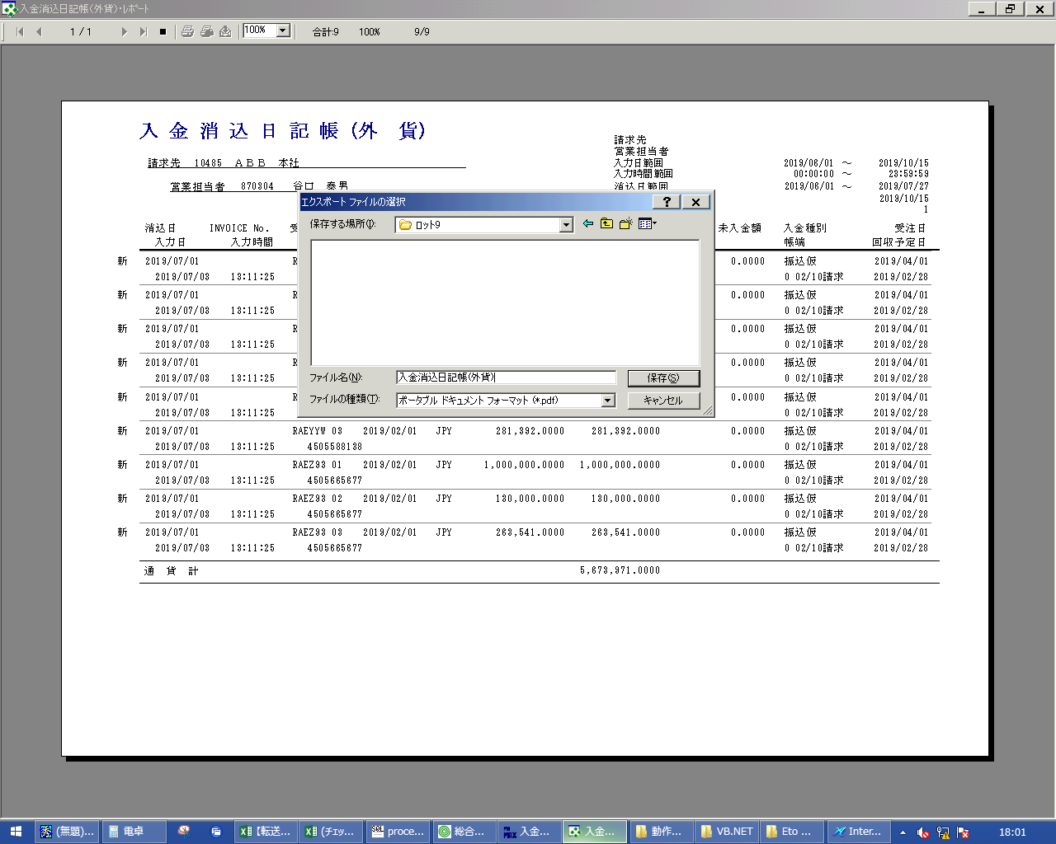
 |  |  | 操作内容 | 「ファイル名」を入力し、「保存」ボタンをクリックします。

 |  |  | ２．１．８． [デスクトップ]ウィンドウ - [入金消込日記帳（外貨）･ﾚﾎﾟｰﾄ ]ウィンドウ |  |  | 確認日 | 結果
 |  |  | 画面 | 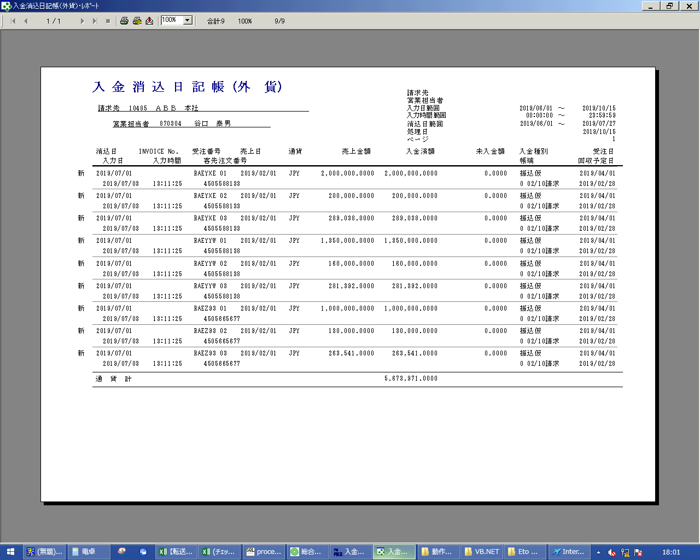
 |  |  | 操作内容 | 「閉じる」ボタンをクリックします。

